Část 1
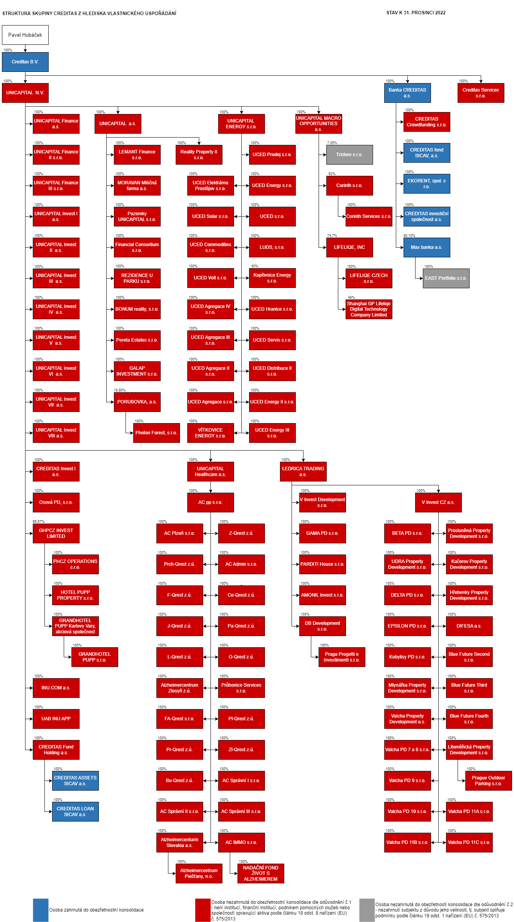
Část 1e
Údaje o majetkoprávních vztazích uvnitř skupiny včetně informací o úzkém propojení

Informace o majetkoprávních vztazích uvnitř skupiny včetně informací o úzkém propojení |  | Zákon č. 21/1992 Sb., o bankách §11b odst. 2 písm. a)

Informace platné k datu: | 2022-12-31

Informace o majetkoprávních vztazích uvnitř skupiny, jejíž je povinná osoba součástí, včetně údajů o osobách, které jsou k povinné osobě v úzkém propojení dle klasifikace úzkého propojení vyjádřené písmeny a), b) nebo c) článku 4 odst. 1 bodu 38 nařízení (EU) č. 575/2013
SkupinaCREDITAS (dále také jen “Skupina“) je tvořena ovládanými a přidruženými právnickými osobami. Ovládající osobou CREDITAS B.V. i Skupiny je pan Pavel Hubáček, nar. 21-04-1969 (dále také jen „Ovládající osoba“. Nejvýše postavenou právnickou osobou v rámci Skupiny je Dohlížený subjekt CREDITAS B.V. CREDITAS B.V. je v rámci Skupiny osobou ovládanou a zajišťuje plnění finančních regulatorních výkazních požadavků na konsolidované bázi. ČNB na základě příslušného správního řízení vedeného pod spisovou značkou S-Sp-2022/00011/CNB/571 schválila podle § 28 odst. 3 zákona o bankách („ZoB“) rozhodnutím ze dne 13-05-2022 pod Č.j. 2022/048741/CNB/570 společnost CREDITAS B.V., ID 860717999, se sídlem Barbara Strozzilaan 201, 1083HN Amsterdam, Nizozemské království jako evropskou finanční holdingovou osobu ve smyslu § 27 odst. 1 ZoB.
Skupina CREDITAS je tvořena ovládanými a přidruženými právnickými osobami. Určité subjekty Skupiny CREDITAS tvoří dle kritérií CRR obezřetnostní konsolidační celek (dále také „Konsolidovanou bází“ či „KB“), který podléhá dohledu ČNB na konsolidovaném základě a na jehož základě je sestavována tato příloha uveřejňování.
Subjekty tvořící dle kritérií CRR obezřetnostní konsolidační celek: CREDITAS B.V. (NL IČ 76639371) Jedná se o tzv. hlavní holdingovou společnost Skupiny, resp. nejvýše postavenou právnickou osobu, která zároveň přímo drží 100% majetkový podíl na Bance CREDITAS a.s. Společnost je ovládaná Ovládající osobou. Součástí obezřetnostního konsolidačního rámce je i její odštěpný závod. Banka CREDITAS a.s. (IČ 63492555) Má zásadní dopad na celkovou pozici konsolidované báze. CREDITAS fond SICAV, a.s. (IČ 08533610) Banka CREDITAS a.s. je jeho zakladatelem a 100% akcionářem. Hodnota celkové expozice Banky CREDITAS a.s. na daný subjekt je představována pouze majetkovou účastí (vklady do vlastního kapitálu). Investiční akcie ani jiné expozice na této společnosti či jejích podfondech Banka CREDITAS a.s. nenabývá. CREDITAS ASSETS SICAV a.s. (IČ 09783261) V rámci Skupiny je vlastněn prostřednictvím CREDITAS Fund Holding a.s. CREDITAS LOAN SICAV a.s. (IČ 09783334) V rámci Skupiny je vlastněn prostřednictvím CREDITAS Fund Holding a.s. EKORENT, spol. s r.o. (IČ 45278288) V rámci Skupiny je 100% vlastněn prostřednictvím Banky CREDITAS a.s.; datum účinnosti nabytí a zařazení do Skupiny je k 01-07-2021. CREDITAS investiční společnost a.s. (IČ 14258846) V rámci Skupiny je subjekt 100% vlastněn prostřednictvím Banky CREDITAS a.s.. Povolení k činnosti bylo po příslušném licenčním správním řízení ČNB uděleno 27-12-2021, na základě čehož následně došlo k zápisu do obchodního rejstříku dne 16-02-2022. Max Banka a.s. (IČ 14893649) V rámci Skupiny je 100% ovládána prostřednictvím Banky CREDITAS a.s., která vlastní 90,097% majetkový podíl a 100% podíl na hlasovacích právech; datum účinnosti nabytí a zařazení do Skupiny je k 19-09-2022

